2018_08_data
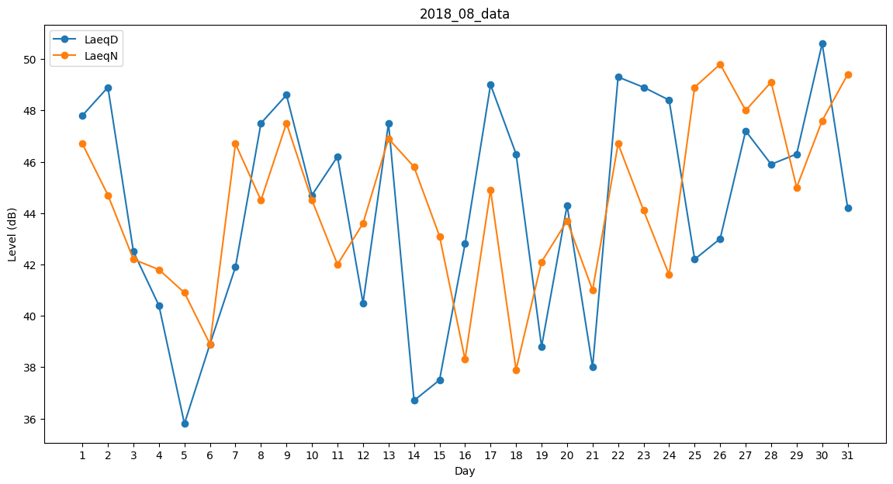
Day | LaeqD | LaeqN
1 | 47.8 | 46.7
2 | 48.9 | 44.7
3 | 42.5 | 42.2
4 | 40.4 | 41.8
5 | 35.8 | 40.9
6 | 38.9 | 38.9
7 | 41.9 | 46.7
8 | 47.5 | 44.5
9 | 48.6 | 47.5
10 | 44.7 | 44.5
11 | 46.2 | 42
12 | 40.5 | 43.6
13 | 47.5 | 46.9
14 | 36.7 | 45.8
15 | 37.5 | 43.1
16 | 42.8 | 38.3
17 | 49 | 44.9
18 | 46.3 | 37.9
19 | 38.8 | 42.1
20 | 44.3 | 43.7
21 | 38 | 41
22 | 49.3 | 46.7
23 | 48.9 | 44.1
24 | 48.4 | 41.6
25 | 42.2 | 48.9
26 | 43 | 49.8
27 | 47.2 | 48
28 | 45.9 | 49.1
29 | 46.3 | 45
30 | 50.6 | 47.6
31 | 44.2 | 49.4

